Ejercicio 3
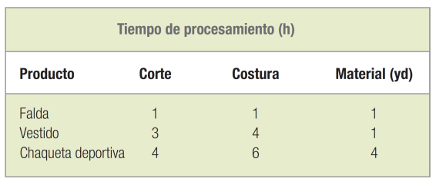
La empresa Trim-Look Company fabrica varias líneas de faldas, vestidos y chaquetas deportivas. Recientemente, una consultora propuso que la compañía evaluara de nuevo su línea South Islander y asignara sus recursos a productos capaces de maximizar la contribución a las utilidades y a los gastos generales. Cada producto requiere la misma tela de poliéster y tiene que pasar por los departamentos de corte y de costura. Se recopilaron los siguientes datos para este estudio:
El departamento de corte dispone de 100 horas de capacidad, el de costura tiene 180 horas de capacidad y cuenta con 60 yardas de material. Cada falda contribuye con $5 a las utilidades y los gastos generales; cada vestido, con $17; y cada chaqueta deportiva, con $30.
Especifique la función objetivo y las restricciones para este problema.

Ejercicio 5
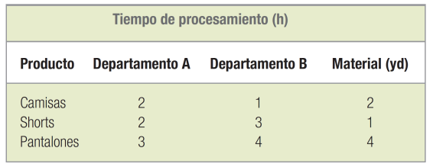
Polly Astaire fabrica ropa fina para hombres altos y corpulentos. Hace unos cuantos años, Astaire incursionó en el mercado de ropa deportiva con su línea Sunset de shorts, pantalones y camisas. La gerencia desea fabricar la cantidad adecuada de cada producto para maximizar las utilidades. La ruta de fabricación de cada tipo de prenda pasa por dos departamentos, A y B. A continuación, se presentan los datos pertinentes para cada producto.
El departamento A tiene 120 horas de capacidad, el departamento B tiene 160 horas de capacidad y se dispone de 90 yardas de material. Cada camisa contribuye con $10 a las utilidades y los gastos generales; cada par de shorts, con $10; y cada par de pantalones, con $23. Especifique la función objetivo y las restricciones para este problema. Utilice un programa de computadora para resolver el problema. ¿Cuánto debe estar dispuesta a pagar la empresa Astaire por una hora adicional de capacidad en el departamento A? ¿Y por una hora adicional de capacidad en el departamento B? ¿Dentro de qué rango de valores del lado derecho son válidos estos precios sombra?

Ejercicio 6
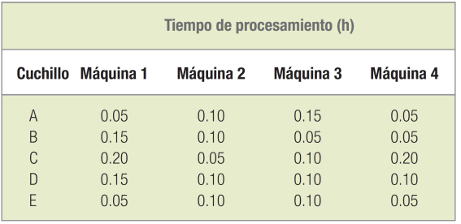
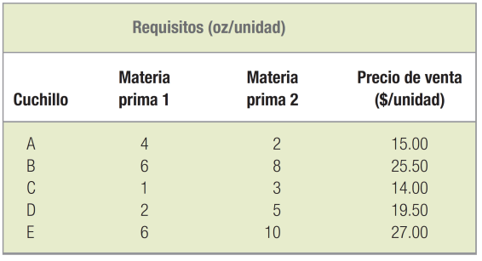
Butterfield Company produce diversos cuchillos ce caza. Cada cuchillo se procesa en cuatro máquinas. A continuación se presentan los tiempos de procesamiento requeridos. Las capacidades de las máquinas (en horas) son: 1,500 para la máquina 1; 1,400 para la máquina 2; 1,600 para la máquina 3, y 1,500 para la máquina 4.
Cada producto contiene una cantidad diferente de dos materias primas básicas. La materia prima 1 cuesta $0.50 por onza y la materia prima 2 cuesta $1.50 por onza. Se dispone de 75,000 onzas de la materia prima 1 y 100,000 onzas de la materia prima 2.
 | Si el objetivo es maximizar las utilidades, especifique la función objetivo y las restricciones correspondientes a este problema. Suponga que los costos de mano de obra son insignificantes.

Ejercicio 8
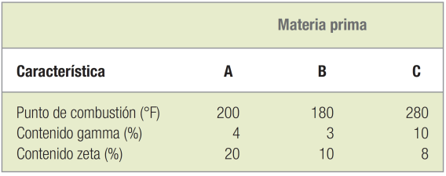
Un problema que preocupa con frecuencia a los gerentes de industrias procesadoras es el proceso de mezclado. Considere la tarea a la que deberá enfrentarse Lisa Rankin, gerente de compras de una compañía fabricante de aditivos especiales. Ella tiene que determinar la cantidad apropiada de cada una de las materias primas que necesitará comprar para la producción de un producto determinado. Cada galón de producto terminado deberá tener un punto de combustión de 220°F, cuando menos. Además, el contenido gamma de ese producto (que produce contaminación de hidrocarburos) no puede ser mayor del 6% del volumen, y el contenido zeta del producto (un agente para limpiar las partes móviles del interior de los motores) deberá constituir por lo menos el 12% por volumen. Hay tres materias primas disponibles. Cada una de ellas tiene especificaciones diferentes en términos de las siguientes características:
La materia prima A cuesta $0.60 por galón y las materias primas B y C cuestan $0.40 y $0.50 por galón, respectivamente. La gerente de compras se ha propuesto minimizar el costo de las materias primas por cada galón de producto. Utilice la programación lineal para encontrar la proporción óptima de cada materia prima en un galón del producto terminado. (Sugerencia: Exprese las variables de decisión en términos de fracciones de galón; la suma de todas las fracciones deberá ser igual a 1.00).

Ejercicio 9
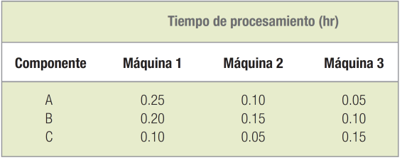
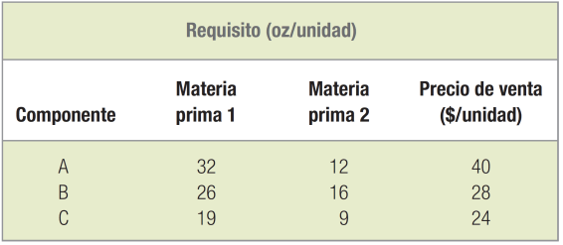
Una pequeña empresa manufacturera fabrica tres tipos básicos de componentes que utilizan otras compañías. Cada componente se procesa en tres máquinas. A continuación, se presentan los tiempos de procesamiento. Las capacidades totales (en horas) son: 1,600 para la máquina 1; 1,400 para la máquina 2, y 1,500 para la máquina 3.
Cada componente contiene una cantidad diferente de dos materias primas básicas. La materia prima 1 cuesta $0.20 por onza y la materia prima 2 cuesta $0.35 por onza. Actualmente, la empresa dispone de 200,000 onzas de la materia prima 1 y 85,000 onzas de la materia prima 2.
Suponga que la compañía debe fabricar por lo menos 1,200 unidades del componente B, que los costos de mano de obra son insignificantes y que el objetivo es maximizar las utilidades. Especifique la función objetivo y las restricciones correspondientes a este problema.

